PROB1_1
R | 0.61803398875 | ITERACION | xi | xs | d | x1 | x2 | ea | fx1 | fx2 | FUNCION
 |  | 1 | -1.000 | 0.000 | 0.618 | -0.382 | -0.618 |  | 1.356 | 1.077 | CRECIENTE
 |  | 2 | -1.000 | -0.382 | 0.382 | -0.618 | -0.764 | 0.191 | 1.077 | 1.359
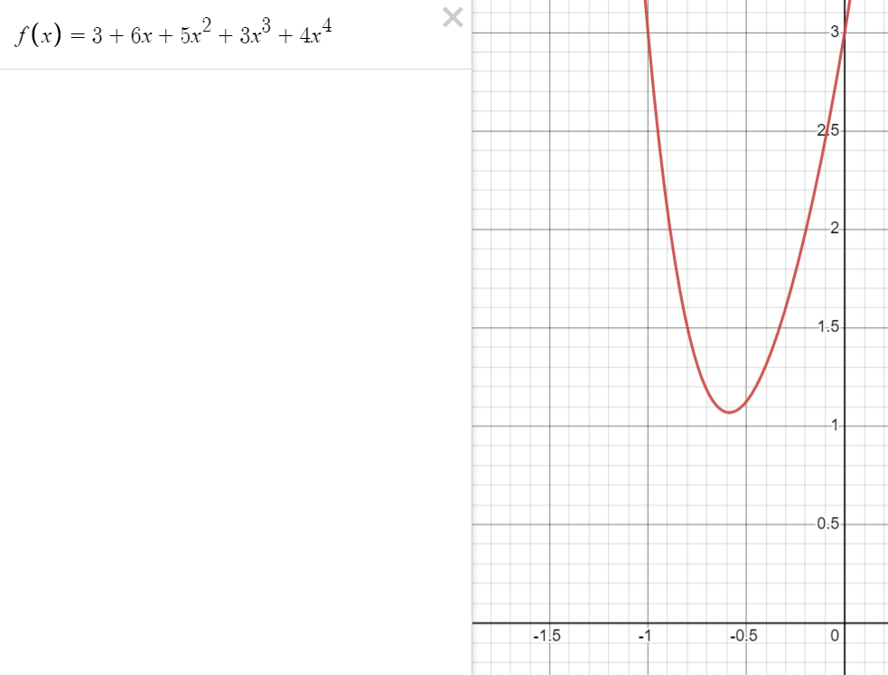
 |  | 3 | -0.764 | -0.382 | 0.236 | -0.528 | -0.618 | 0.236 | 1.095 | 1.077
 |  | 4 | -0.764 | -0.528 | 0.146 | -0.618 | -0.674 | 0.083 | 1.077 | 1.134
 |  | 5 | -0.674 | -0.528 | 0.090 | -0.584 | -0.618 | 0.090 | 1.069 | 1.077
 |  | 6 | -0.618 | -0.528 | 0.056 | -0.562 | -0.584 | 0.059 | 1.074 | 1.069
 |  | 7 | -0.618 | -0.562 | 0.034 | -0.584 | -0.597 | 0.022 | 1.069 | 1.070
 |  | 8 | -0.597 | -0.562 | 0.021 | -0.575 | -0.584 | 0.023 | 1.070 | 1.069
 |  | 9 | -0.597 | -0.575 | 0.013 | -0.584 | -0.589 | 0.009 | 1.069 | 1.069
 |  | 10 | -0.597 | -0.584 | 0.008 | -0.589 | -0.592 | 0.005 | 1.069 | 1.069
 |  | 11 | -0.592 | -0.584 | 0.005 | -0.587 | -0.589 | 0.005 | 1.069 | 1.069
 |  | 12 | -0.589 | -0.584 | 0.003 | -0.586 | -0.587 | 0.003 | 1.069 | 1.069
 |  | 13 | -0.589 | -0.586 | 0.002 | -0.587 | -0.587 | 0.001 | 1.069 | 1.069
 |  | 14 | -0.587 | -0.586 | 0.001 | -0.586 | -0.587 | 0.001 | 1.069 | 1.069
 |  | 15 | -0.587 | -0.586 | 0.001 | -0.587 | -0.587 | 0.000 | 1.069 | 1.069
 |  | 16 | -0.587 | -0.586 | 0.000 | -0.587 | -0.587 | 0.000 | 1.069 | 1.069
 |  | 17 | -0.587 | -0.587 | 0.000 | -0.587 | -0.587 | 0.000 | 1.069 | 1.069
 |  | 18 | -0.587 | -0.587 | 0.000 | -0.587 | -0.587 | 0.000 | 1.069 | 1.069
 |  | 19 | -0.587 | -0.587 | 0.000 | -0.587 | -0.587 | 0.000 | 1.069 | 1.069
 |  | 20 | -0.587 | -0.587 | 0.000 | -0.587 | -0.587 | 0.000 | 1.069 | 1.069

 |  |  |  | METODO "LA BUSQUEDA DE LA SECCIÓN DORADA"
 |  |  |  | Haciendo la grafica hubico la mejor aproximacion entre el intervalo [xi, xs]

PROB6
x1 | x2 | z | Demanda Consumidores | Horas
123.07692308 | 307.69230769 | 6276923.0769 | 240000 | 8000 | 240000 | CAP MAX DE DEMANDA
 |  |  |  |  | 8000 | CANT MAX DE H
 |  |  |  |  | 400 | CANT MAX DE ALMACENADO DE X1
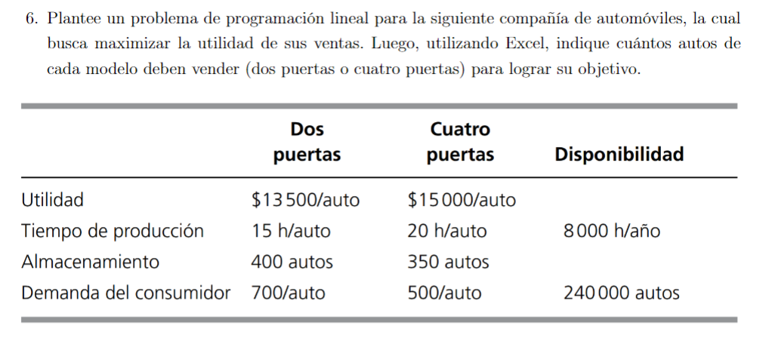
 |  |  |  |  | 350 | CANT MAX DE ALMACENADO DE X2

 |  |  |  |  |  | INTRODUCIR
 |  |  |  |  |  | RESPUESTA

